상품제안서
폴리보냉가방 중형 | 상품코드: F16517

 |  |  |  |  |  |  | 02-412-0044 | www.easy1.co.kr
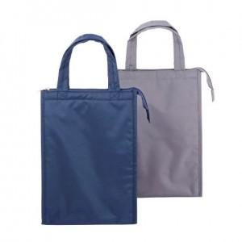

【상세/제작정보】 | <p>※ 컬러인쇄 불가능하며, 실크 1도 인쇄로 진행됩니다.</p>

【인쇄/포장옵션】 | 실크 / OPP(비닐)

【공급단가】 | 수량 | 50~ | 100~ | 500~ | 1,000~ | 2,000~
*VAT별도 | 단가 | 8,770원 | 8,450원 | 8,120원 | 7,800원 | 7,600원

【상품 URL】 | http://www.easy1.co.kr/src/goods_detail.php?gdno=16517

